Platemap
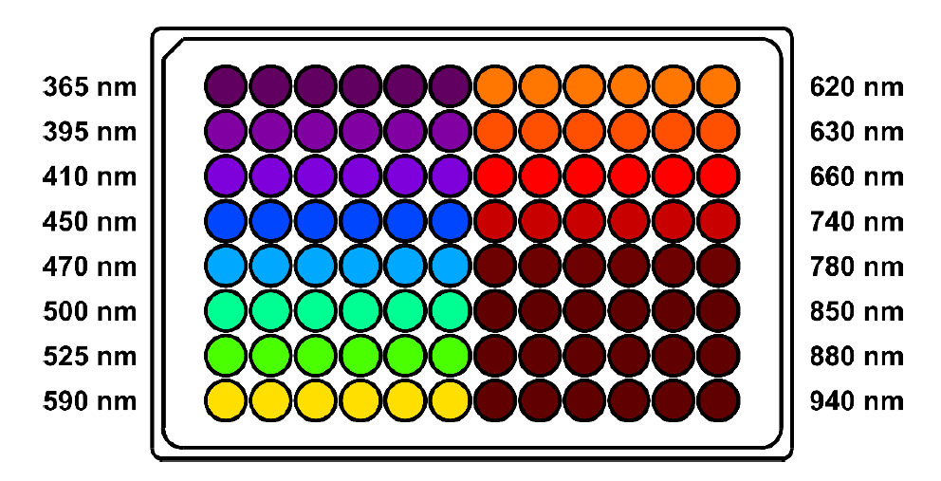

395
Red met-
Red met+
 | 7/18/26 | 7/18/26 | 7/19/26 | 7/19/26
 | 0.00 | 5.00 | 12.00 | 24.00
A1 | 89 | 127 | 1926 | 6822
A2 | 97 | 139 | 2231 | 7004
A3 | 91 | 132 | 2206 | 6898
A4 | 81 | 65 | 274 | 2425
A5 | 95 | 130 | 2021 | 4488
A6 | 97 | 138 | 2185 | 3805
A7 | 92 | 79 | 793 | 3358
A8 | 95 | 86 | 462 | 1899
A9 | 100 | 78 | 462 | 1893
A10 | 93 | 80 | 537 | 2331
A11 | 93 | 81 | 526 | 2401
A12 | 92 | 84 | 439 | 1894
B1 | 100 | 93 | 143 | 4653
B2 | 95 | 92 | 141 | 2838
B3 | 99 | 89 | 125 | 735
B4 | 95 | 90 | 135 | 2020
B5 | 91 | 92 | 131 | 2804
B6 | 93 | 93 | 150 | 3279
B7 | 101 | 86 | 271 | 1701
B8 | 125 | 108 | 174 | 2211
B9 | 100 | 81 | 137 | 1767
B10 | 95 | 87 | 285 | 1176
B11 | 90 | 80 | 283 | 1233
B12 | 111 | 95 | 282 | 1404
C1 | 93 | 78 | 100 | 170
C2 | 91 | 73 | 63 | 3859
C3 | 94 | 73 | 65 | 3668
C4 | 96 | 69 | 65 | 2785
C5 | 99 | 72 | 67 | 3385
C6 | 90 | 72 | 62 | 2390
C7 | 84 | 71 | 122 | 1965
C8 | 98 | 79 | 104 | 2253
C9 | 93 | 101 | 119 | 3326
C10 | 92 | 86 | 228 | 1029
C11 | 95 | 78 | 218 | 1063
C12 | 91 | 79 | 201 | 1053
D1 | 97 | 131 | 1431 | 4736
D2 | 98 | 147 | 1541 | 4232
D3 | 95 | 168 | 1584 | 5562
D4 | 97 | 158 | 984 | 5494
D5 | 94 | 162 | 1136 | 5534
D6 | 93 | 174 | 1561 | 4906
D7 | 94 | 124 | 2575 | 8945
D8 | 98 | 79 | 114 | 1456
D9 | 94 | 84 | 116 | 2516
D10 | 87 | 78 | 210 | 787
D11 | 96 | 82 | 214 | 946
D12 | 98 | 81 | 203 | 927
E1 | 94 | 155 | 2794 | 9683
E2 | 96 | 176 | 3278 | 10158
E3 | 98 | 164 | 3298 | 10263
E4 | 124 | 216 | 3165 | 6579
E5 | 97 | 224 | 3137 | 6892
E6 | 95 | 219 | 3157 | 7013
E7 | 92 | 192 | 4337 | 11074
E8 | 99 | 99 | 1440 | 6727
E9 | 98 | 84 | 389 | 1890
E10 | 94 | 81 | 260 | 1307
E11 | 98 | 81 | 240 | 1145
E12 | 93 | 80 | 223 | 1064
F1 | 100 | 154 | 2827 | 9880
F2 | 100 | 186 | 3651 | 10209
Green met-
Green met+
F3 | 96 | 180 | 3536 | 10231
F4 | 98 | 208 | 3104 | 5922
F5 | 93 | 233 | 3079 | 6666
F6 | 95 | 237 | 3099 | 6666
F7 | 95 | 199 | 4325 | 11151
F8 | 97 | 122 | 2466 | 8472
F9 | 93 | 84 | 609 | 3045
F10 | 93 | 82 | 303 | 1879
F11 | 94 | 85 | 246 | 1445
F12 | 96 | 179 | 321 | 1184
G1 | 96 | 159 | 3475 | 10262
G2 | 97 | 184 | 4112 | 10338
G3 | 98 | 172 | 3870 | 10506
G4 | 92 | 209 | 3488 | 8573
G5 | 92 | 219 | 3461 | 8747
G6 | 91 | 228 | 3546 | 8858
G7 | 93 | 190 | 4240 | 10831
G8 | 96 | 100 | 1476 | 6895
G9 | 97 | 91 | 576 | 2675
G10 | 89 | 82 | 293 | 1869
G11 | 112 | 101 | 271 | 1448
G12 | 89 | 83 | 226 | 1267
H1 | 94 | 143 | 3298 | 10262
H2 | 100 | 172 | 4113 | 10345
H3 | 89 | 159 | 3730 | 10232
H4 | 95 | 193 | 3180 | 8666
H5 | 94 | 199 | 3165 | 8516
H6 | 92 | 214 | 3356 | 8673
H7 | 261 | 164 | 3693 | 10331
H8 | 90 | 82 | 738 | 5005
H9 | 91 | 100 | 486 | 2297
H10 | 96 | 87 | 282 | 1764
H11 | 85 | 79 | 244 | 1461
H12 | 96 | 80 | 227 | 1287

